信用交易
融资融券市场交易数据统计(2024-06-06)

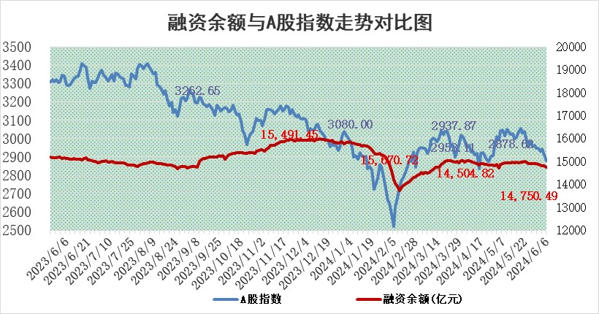
标的证券 | 融资融券余额（亿元） | 融资余额（亿元） | 融券余额（亿元） | 融资买入额（亿元） | 融资融券规模变化（亿元） | 融资余额增幅(‰) | 融券余额增幅(%)
统计数据 | 15,129.23 | 14,750.49 | 367.56 | 671.56 | -74.54 | -4.15 | -3.44

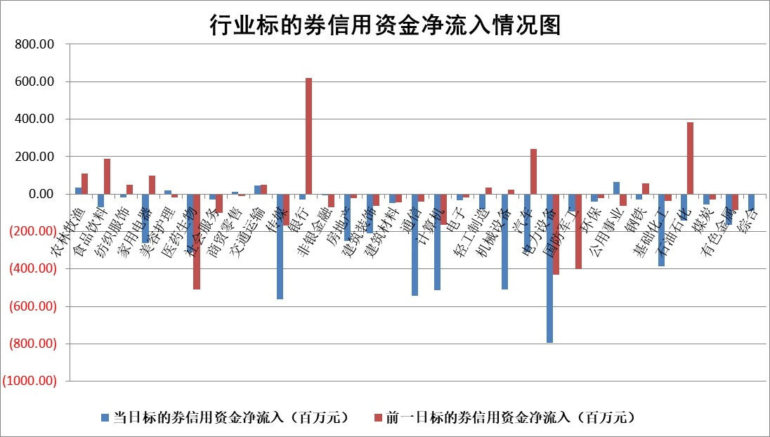

 |  |  |  |  |  |  |  | 2

 |  |  |  |  |  |  |  | 5
标的基金代码 | 标的基金简称 | 融资余额/市值(%) | 融资余额增幅(%) | 融资买入额/成交金额(%) | （融资余额净增额-融券余额净增额）/市值(‱) | 融券余额降幅(%) | ABS[（融资余额净增额-融券余额净增额）/市值净增额-1](%)
159902 | 华夏中小板ETF | 1.24 | -1.43 | 0.48 | -1.78 | 0.59 | 97.03
159915 | 易方达创业板ETF | 1.92 | 5.64 | 81739.13 | 10.23 | -1.14 | 116.60
159919 | 嘉实沪深300ETF | 0.67 | 0.38 | 4.20 | 0.33 | 1.79 | 100.00
159920 | 华夏恒生ETF | 41.55 | -2.12 | 5.10 | -90.11 | -0.18 | 600.10
159922 | 嘉实中证500ETF | 0.66 | 51.06 | 47.86 | 23.57 | 0.85 | 147.78
159925 | 南方沪深300ETF | 0.07 | 11.03 | 0.65 | -19.30 | -62.13 | 595.52
159928 | 消费ETF | 1.00 | -1.58 | 2.46 | -0.80 | 39.26 | 99.02
159934 | 易方达黄金ETF | 87.22 | -1.06 | 5.13 | -93.40 | 0.00 | 167.38
159939 | 全指信息技术ETF | 0.71 | -9.16 | 25.16 | -7.13 | 0.00 | 100.00
159940 | 全指金融地产ETF | 0.11 | -2.60 | 0.00 | -0.30 | 0.00 | 99.76
159995 | 半导体芯片ETF | 2.53 | 0.56 | 142.24 | 1.35 | -0.41 | 103.78
159997 | 天弘中证电子ETF | 2.22 | 0.06 | 10.26 | 0.13 | -0.70 | 99.81
159998 | 天弘中证计算机主题ETF | 0.57 | -7.64 | 0.14 | -9.13 | -2.58 | 94.39
510050 | 华夏上证50ETF | 3.72 | -2.08 | 230.00 | -8.09 | -5.95 | 302.83
510180 | 华安上证180ETF | 0.45 | -0.20 | 2.35 | -0.09 | -1.13 | 101.05
510880 | 华泰柏瑞红利ETF | 0.27 | -7.60 | 1.92 | -2.20 | -0.53 | 104.56
510900 | 易方达恒生H股ETF | 52.85 | -1.58 | 6.76 | -84.82 | 0.00 | 452.00
511010 | 5年期国债ETF | 6.77 | -1.52 | 0.02 | -10.42 | 0.00 | 445.98
511380 | 可转债及可交换债券ETF | 3.43 | -0.07 | 54.26 | -0.23 | 0.24 | 100.99
512000 | 全指证券ETF | 9.22 | 0.91 | 40.56 | 8.66 | 9.42 | 138.33
512010 | 沪深300医药卫生ETF | 6.16 | 0.36 | 158.50 | 2.52 | 1.12 | 102.27
512070 | 沪深300非银ETF | 2.37 | -0.57 | 101.23 | -1.12 | 3.79 | 99.11
512400 | 南方中证申万有色金属ETF | 1.65 | -6.84 | 1.17 | -12.42 | -1.27 | 112.49
512580 | 广发中证环保产业ETF | 1.10 | 2.01 | 0.12 | 2.26 | 1.47 | 101.44
512660 | 国泰中证军工ETF | 2.74 | 5.76 | 22.66 | 15.89 | 3.41 | 41.74
512800 | 华宝中证银行ETF | 11.97 | -0.94 | 1.00 | -10.78 | 2.35 | 1.51
512980 | 广发中证传媒ETF | 1.67 | -0.16 | 1261.31 | 1.53 | 17.20 | 100.49
515030 | 华夏中证新能源汽车ETF | 2.41 | -1.16 | 5.54 | -2.17 | 5.27 | 98.53
515050 | 华夏中证5G通信主题ETF | 0.86 | -5.87 | 4.51 | -5.47 | -1.06 | 108.33
515070 | 华夏中证人工智能ETF | 3.16 | -1.57 | 3.93 | -4.78 | 0.43 | 94.69
标的股票比较指标 |  | 融资余额/流通A股市值(%) | 融资余额增幅(%) | 融资买入额/成交金额(%) | （融资余额净增额-融券余额净增额）/流通A股市值(‱) | 融券余额降幅(%) | ABS[（融资余额净增额-融券余额净增额）/流通A股市值净增额-1](%)
前十名标的个股 |  | 仁东控股 | 振江股份 | 仁和药业 | 骏成科技 | 华纺股份 | 世运电路
 |  | 雅博股份 | 智翔金泰 | 华达科技 | 康希通信 | 惠程科技 | 雅创电子
 |  | 纽泰格 | 瑞鹄模具 | 天壕能源 | 瑞鹄模具 | 渝三峡A | 康为世纪
 |  | 中研股份 | 肇民科技 | 联测科技 | 舜禹股份 | 晓鸣股份 | 重庆啤酒
 |  | 骏成科技 | 仁和药业 | 包钢股份 | 仁和药业 | 迎驾贡酒 | 扬杰科技
 |  | 容百科技 | 明星电力 | 泰恩康 | 国缆检测 | 广钢气体 | 信音电子
 |  | 盛帮股份 | 玉龙股份 | 双元科技 | 明星电力 | 敏芯股份 | 赣锋锂业
 |  | 元道通信 | 安杰思 | 井松智能 | 盛邦安全 | 星云股份 | 瑞鹄模具
 |  | 数码视讯 | 北方华创 | 科捷智能 | 上海合晶 | 达华智能 | 潜能恒信
 |  | 东方通 | 普门科技 | 中国铁建 | 东亚机械 | 亚泰集团 | 华阳智能
后十名标的个股 |  | 锦州港 | 岱美股份 | 东旭蓝天 | 银龙股份 | 渤海化学 | 滨江集团
 |  | 中泰化学 | 南京新百 | 安通控股 | 喜悦智行 | 通行宝 | 一博科技
 |  | 特发信息 | 中超控股 | 东旭光电 | 中超控股 | 博迈科 | 龙溪股份
 |  | 海峡创新 | 扬电科技 | 普利制药 | 南京新百 | 科威尔 | 万胜智能
 |  | 傲农生物 | 好利科技 | 威创股份 | 扬电科技 | 外高桥 | 源杰科技
 |  | 超华科技 | 国茂股份 | 锦州港 | 莱斯信息 | 金贵银业 | 三友医疗
 |  | 华微电子 | 乐山电力 | 中泰化学 | 好利科技 | 柳钢股份 | 新洁能 | ;
 |  | 证通电子 | 西藏天路 | 特发信息 | 西藏天路 | 西王食品 | 新集能源
 |  | 爱康科技 | 普莱得 | 海峡创新 | 旋极信息 | 明阳电路 | 迎驾贡酒
 |  | 长江健康 | 金盘科技 | 傲农生物 | 成都路桥 | 玉龙股份 | 德福科技
说明：1.以上普通交易数据和信用交易数据皆以交易日收盘后数据为基准；2.上述标的证券总数据只计算标的证券市场总数据，不包括从标的证券中调出去标的证券数据，所以与交易所公布的总值略有不同； 3.上述行业采用申万一级行业分类；4.以上标的基金和标的个股中比较的6个指标值中：前5个（从左至右）为正向指标，值越大排名越靠前；第6个为逆向指标，值越小，排名越靠前；5.第6个指标中ABS[]表示求绝对值，其主要用于考量信用资金相对净流入对股价相对净变化的贡献程度；6.数据来源：wind，交易所。

 | 证券代码 | 新增融资余额 | 融资买入额 | 融资买入增幅前10
远大智能 | 002689 | 28175353 | 42268582 | 199%
亚太股份 | 002284 | 21555247 | 34242865 | 82%
赛诺医疗 | 688108 | 72122899 | 101076547 | 78%
湖南发展 | 000722 | 66023557 | 137112987 | 75%
柘中股份 | 002346 | 14584119 | 36845980 | 58%
国城矿业 | 000688 | 24683149 | 48240585 | 54%
兆新股份 | 002256 | 1985058 | 4066269 | 52%
凯美特气 | 002549 | 33806472 | 61340055 | 52%
华昌达 | 300278 | 13474542 | 19303225 | 48%
新华联 | 000620 | 27311937 | 39201759 | 43%

 | 证券代码 | 新增融资余额 | 融资买入额 | 融资买入增幅前10
兔宝宝 | 002043 | 73310337 | 89923983 | 334%
捷昌驱动 | 603583 | 26026415 | 31686727 | 262%
湘财股份 | 600095 | 94196837 | 132280449 | 252%
中谷物流 | 603565 | 49103883 | 60098371 | 234%
中青宝 | 300052 | 24215352 | 31377809 | 98%
顾家家居 | 603816 | 138518545 | 188424210 | 78%
喜临门 | 603008 | 31503289 | 48351944 | 77%
财信发展 | 000838 | 10831830 | 17666790 | 74%
苏州银行 | 002966 | 10578096 | 19143736 | 72%
金诚信 | 603979 | 23858538 | 36098133 | 60%

